講座詳細画面テスト結果
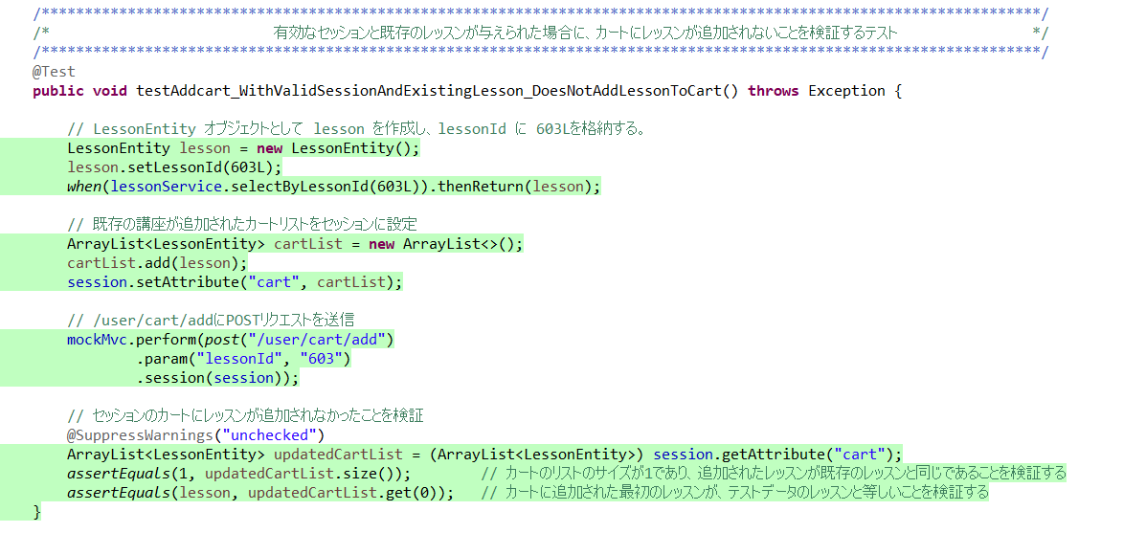
初期設定

講座詳細情報画面表示
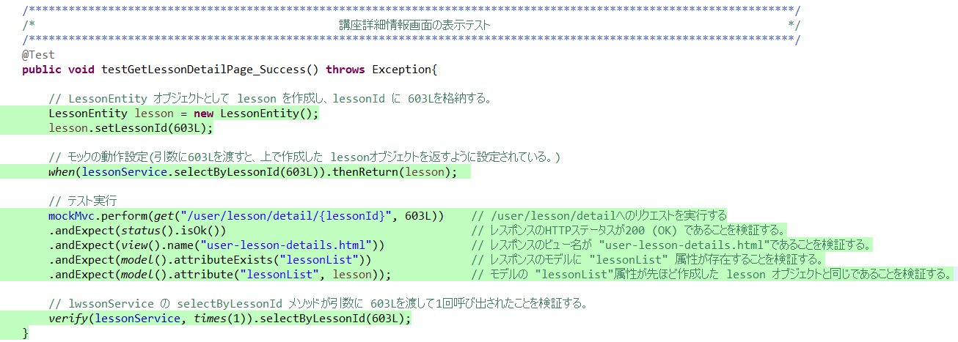

カートの重複(講座が存在する)
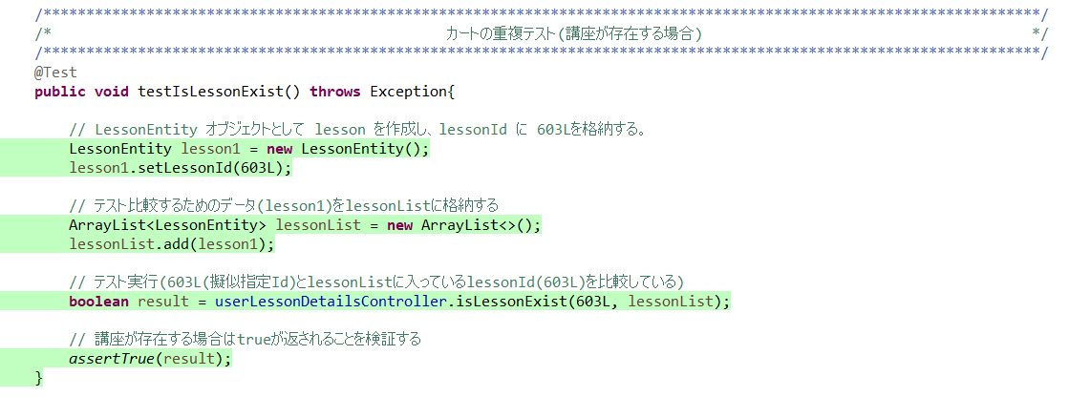

カートの重複(講座が存在しない)
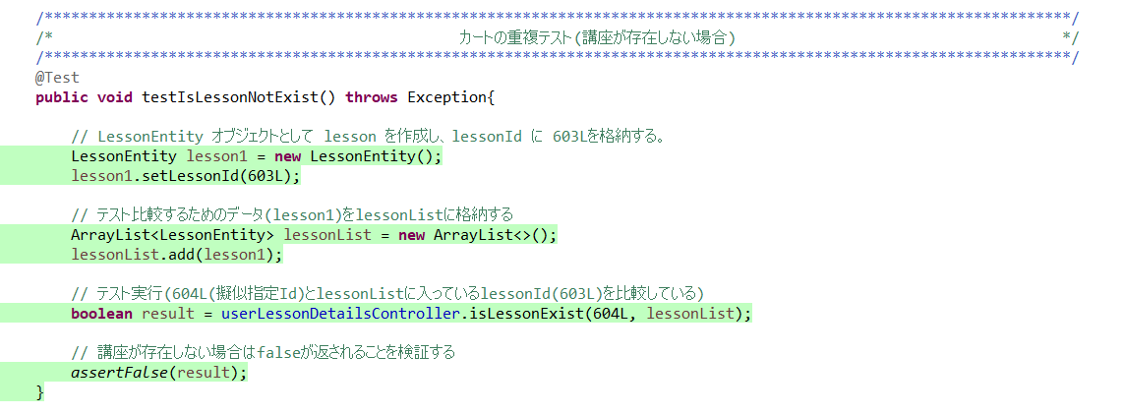

ログインチェック(ログインしている)

ログインチェック(ログインしていない)

ログイン済み、新規講座の追加
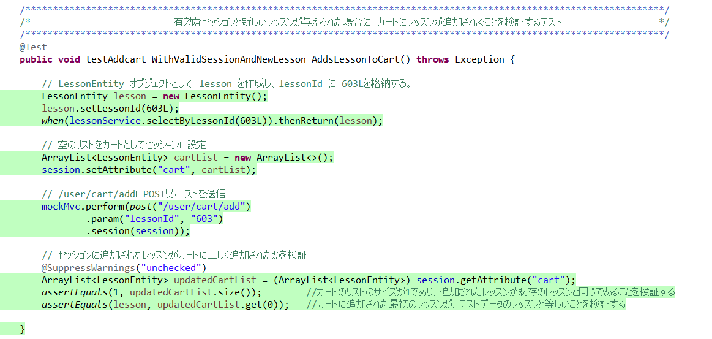

ログイン済み、既存講座の追加

